行政事業レビューシート
※平成３１年以降の表記は、新元号に読み替えることとする。
 |  |  |  |  |  |  |  |  |  |  |  |  |  |  |  |  |  |  |  |  |  |  |  |  | 事業番号 |  |  |  |  |  | 0264
平成３１年度行政事業レビューシート |  |  |  |  |  |  |  |  |  |  |  |  |  |  |  |  |  |  |  |  |  |  |  | （ | 文部科学省 |  |  |  |  |  |  |  |  | ）
事業名 |  |  |  | 英知を結集した原子力科学技術・人材育成推進事業 |  |  |  |  |  |  |  |  |  |  |  | 担当部局庁 |  |  |  |  | 研究開発局 |  |  |  |  |  |  |  | 作成責任者
事業開始年度 |  |  |  | 平成２７年度 |  |  |  |  | 事業終了 （予定）年度 |  |  |  | 終了予定なし |  |  | 担当課室 |  |  |  |  | 原子力課 |  |  |  |  |  |  |  | 原子力課長 清浦 隆
会計区分 |  |  |  | 一般会計
根拠法令 （具体的な 条項も記載） |  |  |  | - |  |  |  |  |  |  |  |  |  |  |  | 関係する 計画、通知等 |  |  |  |  | 「原子力災害からの福島復興の加速に向けて」改訂（平成２７年閣議決定・原子力災害対策本部決定） 第5期科学技術基本計画（平成２８年１月閣議決定） 原子力災害からの福島復興の加速のための基本指針（平成２８年１２月閣議決定） 福島復興再生基本方針（平成２９年６月閣議決定） 東京電力（株）福島第一原子力発電所の廃止措置等に向けた中長期ロードマップ（平成２９年９月廃炉・汚染水対策関係閣僚等会議） 第5次エネルギー基本計画（平成３０年３月閣議決定） 「復興・創生期間」における東日本大震災からの復興の基本方針（平成３１年３月閣議決定）
主要政策・施策 |  |  |  | 科学技術・イノベーション |  |  |  |  |  |  |  |  |  |  |  | 主要経費 |  |  |  |  | 文教及び科学振興、エネルギー対策
事業の目的 （目指す姿を簡潔に。3行程度以内） |  |  |  | 東京電力ホールディングス株式会社（以下「東電」という。）福島第一原子力発電所の廃炉等を始めとした原子力分野の課題解決に資する基礎的・基盤的研究や人材育成等を推進する。
事業概要 （5行程度以内。別添可） |  |  |  | 「東京電力(株)福島第一原子力発電所の廃止措置等研究開発の加速プラン」（平成26年6月文部科学省）等を踏まえ、国内外の英知を結集し、国内の原子力分野のみならず様々な分野の知見や経験を、従前の機関や分野の壁を越え、国際共同も含めて緊密に融合・連携させることにより、福島第一原子力発電所の廃炉等を始めとした原子力分野の課題解決に資する基礎的・基盤的研究や人材育成の取組を推進する。平成30 年度からは、本事業の運用体制を文部科学省の委託事業から日本原子力研究開発機構廃炉国際共同研究センター（JAEA/CLADS）を対象とした補助金事業に移行し、JAEA /CLADSと大学等がより連携した研究開発と人材育成を安定的かつ継続的に実施できるための体制を構築した。 なお、事業の実施に当たっては、大学、高等専門学校、独立行政法人、公益法人、民間企業、ＮＰＯ法人等を対象とし、競争的環境の下、効率的・効果的に事業を推進する。また、プログラムディレクター（ＰＤ）及びプログラムオフィサー（ＰＯ）の下、課題採択から課題管理、事後評価まで一貫したマネージメント体制を構築し、外部有識者で構成される審査委員の下で課題選定を行う。
実施方法 |  |  |  | 委託・請負、補助、その他
予算額・ 執行額 （単位:百万円） |  |  |  |  |  |  |  |  |  |  | 28年度 |  |  |  | 29年度 |  |  |  |  | 30年度 |  |  |  |  |  | 31年度 |  |  |  | 32年度要求
 |  |  |  | 予算の状況 |  | 当初予算 |  |  |  |  | 1,486 |  |  |  | 1,544 |  |  |  |  | 1,554 |  |  |  |  |  | 1,454 |  |  |  | 1,697
 |  |  |  |  |  | 補正予算 |  |  |  |  | - |  |  |  | - |  |  |  |  | -
 |  |  |  |  |  | 前年度から繰越し |  |  |  |  | - |  |  |  | - |  |  |  |  | 13 |  |  |  |  |  | 2
 |  |  |  |  |  | 翌年度へ繰越し |  |  |  |  | - |  |  |  | ▲ 13 |  |  |  |  | ▲ 2
 |  |  |  |  |  | 予備費等 |  |  |  |  | - |  |  |  | - |  |  |  |  | - |  |  |  |  |  | -
 |  |  |  |  |  | 計 |  |  |  |  | 1,486 |  |  |  | 1,531 |  |  |  |  | 1,565 |  |  |  |  |  | 1,456 |  |  |  | 1,697
 |  |  |  | 執行額 |  |  |  |  |  |  | 1,427 |  |  |  | 1,487 |  |  |  |  | 1,562
 |  |  |  | 執行率（％） |  |  |  |  |  |  | 96% |  |  |  | 97% |  |  |  |  | 100%
 |  |  |  | 当初予算＋補正予算に対する執行額の割合（％） |  |  |  |  |  |  | 96% |  |  |  | 96% |  |  |  |  | 101%
平成31・32年度 予算内訳 （単位：百万円） |  |  |  | 歳出予算目 |  |  |  |  |  |  | 31年度当初予算 |  |  |  | 32年度要求 |  |  |  |  | 主な増減理由
 |  |  |  | 廃炉研究等推進事業補助金 |  |  |  |  |  |  | 929 |  |  |  | 1,667 |  |  |  |  | ※金額は単位未満四捨五入して記載していることから、合計が一致しない場合がある 「新しい日本のための優先課題推進枠」692
 |  |  |  | 科学技術試験研究委託費 |  |  |  |  |  |  | 270 |  |  |  | 30
 |  |  |  | 原子力施設廃止措置研究等委託費 |  |  |  |  |  |  | 254 |  |  |  | 0
 |  |  |  | その他 |  |  |  |  |  |  | 1 |  |  |  | 0
 |  |  |  | 計 |  |  |  |  |  |  | 1,454 |  |  |  | 1,697
成果目標及び 成果実績 （アウトカム） |  |  |  | 定量的な成果目標 |  |  |  |  |  |  | 成果指標 |  |  |  |  |  |  | 単位 |  |  | 28年度 |  |  | 29年度 |  |  | 30年度 |  | 中間目標 |  |  | 目標最終年度
 |  |  |  |  |  |  |  |  |  |  |  |  |  |  |  |  |  |  |  |  |  |  |  |  |  |  |  |  | 33 |  | 年度 | - | 年度
 |  |  |  | 中間評価及び事後評価において、計画通り、又は計画以上に進む課題の割合を90％以上にする。 |  |  |  |  |  |  | 当該年度に実施する中間評価及び事後評価での評価(SABC)において、計画通りの成果が挙げられ、又は見込まれるとされたＡ評価以上の課題の件数割合 |  |  |  |  | 成果実績 |  | ％ |  |  | 89 |  |  | 100 |  |  | 95 |  | - |  |  | -
 |  |  |  |  |  |  |  |  |  |  |  |  |  |  |  | 目標値 |  | ％ |  |  | 90 |  |  | 90 |  |  | 90 |  | 90 |  |  | -
 |  |  |  |  |  |  |  |  |  |  |  |  |  |  |  | 達成度 |  | ％ |  |  | 99 |  |  | 111 |  |  | 106 |  | - |  |  | -
根拠として用いた 統計・データ名 （出典） |  |  |  | 原子力科学技術に係る研究開発計画

活動指標及び 活動実績 （アウトプット） |  |  |  | 活動指標 |  |  |  |  |  |  |  |  |  |  |  |  |  | 単位 |  |  | 28年度 |  |  | 29年度 |  |  | 30年度 |  | 31年度 活動見込 |  |  | 32年度 活動見込
 |  |  |  | 研究成果論文数 |  |  |  |  |  |  |  |  |  |  |  | 活動実績 |  | 本数 |  |  | 63 |  |  | 85 |  |  | 86 |  | - |  |  | -
 |  |  |  |  |  |  |  |  |  |  |  |  |  |  |  | 当初見込み |  | 本数 |  |  | 35 |  |  | 60 |  |  | 80 |  | 80 |  |  | 80
活動指標及び 活動実績 （アウトプット） |  |  |  | 活動指標 |  |  |  |  |  |  |  |  |  |  |  |  |  | 単位 |  |  | 28年度 |  |  | 29年度 |  |  | 30年度 |  | 31年度 活動見込 |  |  | 32年度 活動見込
 |  |  |  | 学会等での発表件数 |  |  |  |  |  |  |  |  |  |  |  | 活動実績 |  | 件数 |  |  | 388 |  |  | 703 |  |  | 482 |  | - |  |  | -
 |  |  |  |  |  |  |  |  |  |  |  |  |  |  |  | 当初見込み |  | 件数 |  |  | 320 |  |  | 380 |  |  | 700 |  | 480 |  |  | 480
活動指標及び 活動実績 （アウトプット） |  |  |  | 活動指標 |  |  |  |  |  |  |  |  |  |  |  |  |  | 単位 |  |  | 28年度 |  |  | 29年度 |  |  | 30年度 |  | 31年度 活動見込 |  |  | 32年度 活動見込
 |  |  |  | 本事業内の「廃止措置研究・人材育成等強化プログラム」において、各採択課題で実施する人材育成プログラム等の受講人数 |  |  |  |  |  |  |  |  |  |  |  | 活動実績 |  | 人数 |  |  | 406 |  |  | 418 |  |  | 1,026 |  | - |  |  | -
 |  |  |  |  |  |  |  |  |  |  |  |  |  |  |  | 当初見込み |  | 人数 |  |  | 220 |  |  | 400 |  |  | 420 |  | 600 |  |  | -
単位当たり コスト |  |  |  | 算出根拠 |  |  |  |  |  |  |  |  |  |  |  |  |  | 単位 |  |  | 28年度 |  |  | 29年度 |  |  | 30年度 |  | 31年度活動見込
 |  |  |  | 研究開発予算額 ／ 課題数 （事業実施支援業務費、経済協力開発機構拠出金を除く） |  |  |  |  |  |  |  |  |  |  |  | 単位当たり コスト |  | 百万円 |  |  | 27 |  |  | 27 |  |  | 27 |  | -
 |  |  |  |  |  |  |  |  |  |  |  |  |  |  |  | 計算式 |  | 百万円/課題数 |  |  | 1299/48 |  |  | 1340/49 |  |  | 1334/49 |  | -
政策評価、新経済・財政再生計画との関係 | 政策評価 | 政策 |  | 9 未来社会に向けた価値創出の取組と経済・社会的課題への対応
 |  | 施策 |  | 9-5 国家戦略上重要な基幹技術の推進
 |  | 測定指標 |  | 定量的指標 |  |  |  |  |  |  |  |  |  |  |  |  |  | 単位 |  |  | 28年度 |  |  | 29年度 |  |  | 30年度 |  | 中間目標 |  |  | 目標年度
 |  |  |  |  |  |  |  |  |  |  |  |  |  |  |  |  |  |  |  |  |  |  |  |  |  |  |  |  | 33 |  | 年度 | - | 年度
 |  |  |  | 英知を結集した原子力科学技術・人材育成推進事業における当該年度に実施する中間評価及び事後評価での評価(SABC)において、計画通りの成果が挙げられ、又は見込まれるとされたＡ評価以上の課題の件数割合 |  |  |  |  |  |  |  |  |  |  |  | 実績値 |  | ％ |  |  | 89 |  |  | 100 |  |  | 95 |  | - |  |  | -
 |  |  |  |  |  |  |  |  |  |  |  |  |  |  |  | 目標値 |  | ％ |  |  | 90 |  |  | 90 |  |  | 90 |  | 90 |  |  | -

 |  | 本事業の成果と上位施策・測定指標との関係
 |  | 本事業において、東電福島第一原子力発電所の廃炉等を始めとした原子力分野の課題解決に貢献するための基礎基盤研究を推進し、また、東電福島第一原子力発電所の廃止措置等の現場で活躍できる人材を育成することにより、「エネルギー基本計画（平成30年7月3日閣議決定）」に定められた「廃炉の工程において必要な技術開発や人材の確保」に貢献することができる。

 | 新経済・財政再生計画改革工程表 2018 | 取組事項 |  | 分野： |  |  | - |  |  |  |  |  |  | -
 |  | KPI (第一階層） |  | ＫＰＩ （第一階層） |  |  |  |  |  |  |  |  |  |  |  |  |  | 単位 |  |  | 計画開始時 |  |  | 30年度 |  |  | 31年度 |  | 中間目標 |  |  | 目標最終年度
 |  |  |  |  |  |  |  |  |  |  |  |  |  |  |  |  |  |  |  |  | - | 年度 |  |  |  |  |  |  | - |  | 年度 | - | 年度
 |  |  |  | - |  |  |  |  |  |  |  |  |  |  |  | 成果実績 |  | - |  |  | - |  |  | - |  |  | - |  | - |  |  | -
 |  |  |  |  |  |  |  |  |  |  |  |  |  |  |  | 目標値 |  | - |  |  | - |  |  | - |  |  | - |  | - |  |  | -
 |  |  |  |  |  |  |  |  |  |  |  |  |  |  |  | 達成度 |  | ％ |  |  | - |  |  | - |  |  | - |  | - |  |  | -
 |  | KPI (第二階層） |  | ＫＰＩ （第二階層） |  |  |  |  |  |  |  |  |  |  |  |  |  | 単位 |  |  | 計画開始時 |  |  | 30年度 |  |  | 31年度 |  | 中間目標 |  |  | 目標最終年度
 |  |  |  |  |  |  |  |  |  |  |  |  |  |  |  |  |  |  |  |  | - | 年度 |  |  |  |  |  |  | - |  | 年度 | - | 年度
 |  |  |  | - |  |  |  |  |  |  |  |  |  |  |  | 成果実績 |  | - |  |  | - |  |  | - |  |  | - |  | - |  |  | -
 |  |  |  |  |  |  |  |  |  |  |  |  |  |  |  | 目標値 |  | - |  |  | - |  |  | - |  |  | - |  | - |  |  | -
 |  |  |  |  |  |  |  |  |  |  |  |  |  |  |  | 達成度 |  | ％ |  |  | - |  |  | - |  |  | - |  | - |  |  | -
 |  | 本事業の成果と取組事項・KPIとの関係
 |  | -

事業所管部局による点検・改善
 | 項 目 |  |  |  |  |  |  |  |  |  |  |  |  |  |  |  |  |  |  | 評 価 |  | 評価に関する説明
国費投入の必要性 | 事業の目的は国民や社会のニーズを的確に反映しているか。 |  |  |  |  |  |  |  |  |  |  |  |  |  |  |  |  |  |  | ○ |  | 政府が決定した「中長期ロードマップ」において、「大学等で行われる基礎研究の知見や諸外国の技術や経験の取り込みにより、国内外の英知を更に結集し、総力を挙げた研究開発を進める」とされており、社会のニーズを反映している。
 | 地方自治体、民間等に委ねることができない事業なのか。 |  |  |  |  |  |  |  |  |  |  |  |  |  |  |  |  |  |  | ○ |  | 東電福島第一原発の廃炉は、これまでに経験のない困難な作業であり、技術的難易度が高い研究開発については、国が前面に立って取り組む必要がある。また、廃止措置等に資する基礎基盤研究及び人材の育成等は中長期にわたるため、地方自治体、民間等に委ねることができない事業である。
 | 政策目的の達成手段として必要かつ適切な事業か。政策体系の中で優先度の高い事業か。 |  |  |  |  |  |  |  |  |  |  |  |  |  |  |  |  |  |  | ○ |  | 本事業は、政府が決定した「中長期ロードマップ」等に基づいており、政策目的の達成のために必要かつ適切である。 また、「福島復興再生基本方針（平成２９年６月閣議決定）」において「廃炉に向けた対応をより安定的で持続的に進める必要がある」とされており、優先度の高い事業である。
...
点検・改善結果 | 点検結果 |  |  | 本事業の実施に当たっては、専門家を含む複数の者による評価に基づいて、優れた提案の採択を行う競争的環境の下で運用し、PDによる全体管理、担当POによる進捗管理を行うとともに、専門家を含む複数の者による中間評価、事後評価を実施し、事業の効率性・有効性を確保してきたところである。 さらに、JAEAを対象とした補助金事業の実施に当たっては、上記の取組に加え、外部有識者を構成員とした委員会において、一層の透明性・公平性を確保するため、JAEA に対して基本方針の提案等を行うとともに、本補助金事業におけるJAEA の活動評価や実施体制の確認等を行ってきたところである。 また、原子力損害賠償・廃炉等支援機構に設置された「廃炉研究開発連携会議」や「研究連携タスクフォース」、日本原子力研究開発機構に設置された「廃炉基盤研究プラットフォーム」等の様々な会議体を通じ、関係機関と意見交換を行い、廃止措置に係るニーズを踏まえた研究課題や人材育成を実施している。その他、実用化も見据えた中長期的な基礎・基盤的研究及び人材育成における方策について検討する等、事業の効率化や成果の向上を図っている。
所見を踏まえた改善点/概算要求における反映状況
執行等改善 |  |  | 本事業については、今後、現場のニーズを一層踏まえた国内外の研究機関等との研究開発・人材育成を日本原子力研究開発機構廃炉国際共同研究センターを中核として、安定的かつ継続的に実施するため、平成30年度新規採択課題分から、事業の運用体制を文部科学省の委託事業から日本原子力研究開発機構を対象とする補助金事業へ移行した。また、一者応札が続いている事業については、より一層の契約の競争性の向上を図るべく、引き続き競争参加条件等の見直しを進める。
備考

関連する過去のレビューシートの事業番号
平成22年度 |  | - |  |  |  |  |  |  |  | 平成23年度 |  | - |  |  |  |  | 平成24年度 |  |  |  | - |  |  |  |  |  |  | 平成25年度 |  | -
平成26年度 |  | - |  |  |  |  |  |  |  | 平成27年度 |  | 新27-0028 |  |  |  |  | 平成28年度 |  |  |  | 新28-0267 |  |  |  |  |  |  | 平成29年度 |  | 282
平成30年度 |  | 文部科学省 |  |  | ( |  |  | 0270 |  |  | )
資金の流れ （資金の受け取り先が何を行っているかについて補足する） （単位：百万円） |  |  |  | ※平成30年度実績を記入。執行実績がない新規事業、新規要求事業については現時点で予定やイメージを記入。
 |  |  |  | なお、金額は単位未満四捨五入して記載していることから、合計が一致しない場合がある。
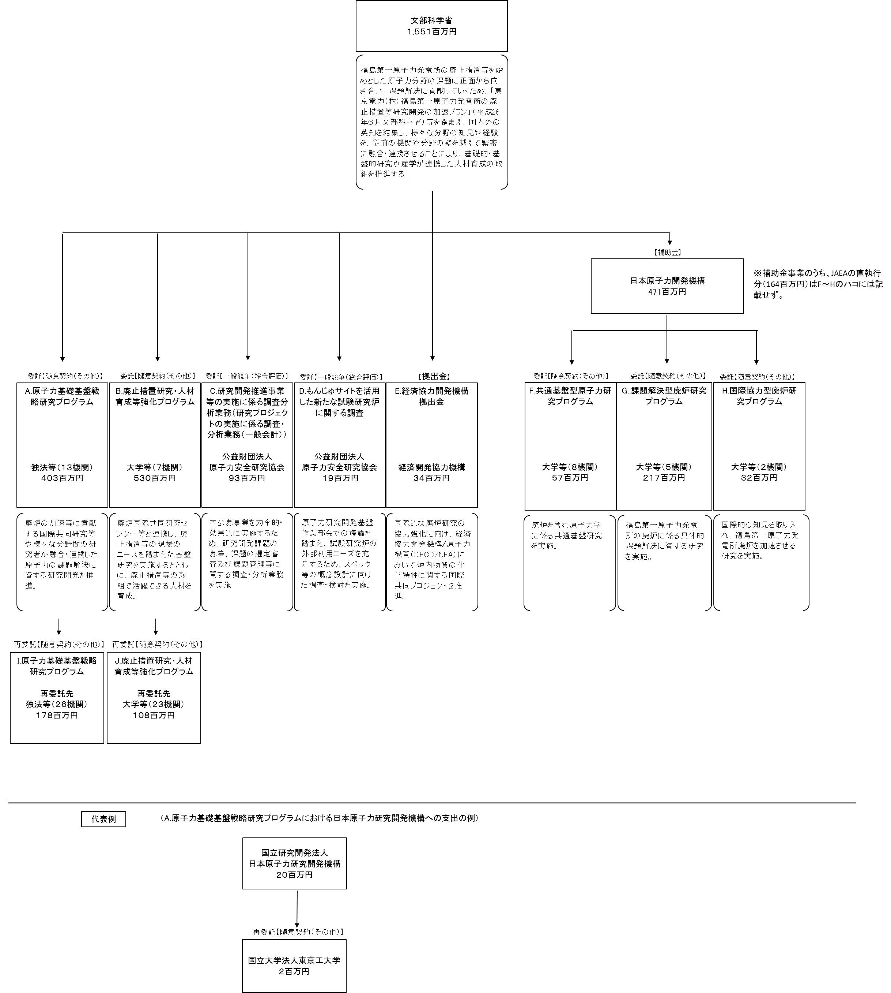

費目・使途 （「資金の流れ」においてブロックごとに最大の金額が支出されている者について記載する。費目と使途の双方で実情が分かるように記載） |  |  |  | A.国立研究開発法人日本原子力研究開発機構 |  |  |  |  |  |  |  |  |  |  |  |  |  |  | B.国立大学法人東京工業大学
 |  |  |  | 費 目 |  |  |  | 使 途 |  |  |  |  |  |  |  | 金 額 (百万円） |  |  | 費 目 |  |  |  | 使 途 |  |  |  |  |  |  |  |  | 金 額 (百万円）
 |  |  |  | 物品費 |  |  |  | 設備備品費、消耗品費 |  |  |  |  |  |  |  | 6 |  |  | 物品費 |  |  |  | 設備備品費、消耗品費 |  |  |  |  |  |  |  |  | 27
 |  |  |  | 人件費・謝金 |  |  |  | 人件費 |  |  |  |  |  |  |  | 8 |  |  | 人件費・謝金 |  |  |  | 人件費、謝金 |  |  |  |  |  |  |  |  | 32
 |  |  |  | 間接経費 |  |  |  | 上記経費の30％ |  |  |  |  |  |  |  | 4 |  |  | 旅費 |  |  |  | 旅費 |  |  |  |  |  |  |  |  | 7
 |  |  |  | 再委託費 |  |  |  | 再委託費 |  |  |  |  |  |  |  | 2 |  |  | その他 |  |  |  | 外注費、諸経費、消費税相当額 |  |  |  |  |  |  |  |  | 10
 |  |  |  |  |  |  |  |  |  |  |  |  |  |  |  |  |  |  | 間接経費 |  |  |  | 上記経費の30％ |  |  |  |  |  |  |  |  | 22
 |  |  |  |  |  |  |  |  |  |  |  |  |  |  |  |  |  |  | 再委託費 |  |  |  | 再委託費 |  |  |  |  |  |  |  |  | 9
...

イメージ
委託【随意契約（その他）】
委託【随意契約（その他）】
委託【一般競争（総合評価）】
（A.原子力基礎基盤戦略研究プログラムにおける日本原子力研究開発機構への支出の例）
代表例
再委託【随意契約（その他）】
【補助金】
文部科学省
１,５５１百万円
福島第一原子力発電所の廃止措置等を始めとした原子力分野の課題に正面から向き合い、課題解決に貢献していくため、「東京電力（株）福島第一原子力発電所の廃止措置等研究開発の加速プラン」（平成26年６月文部科学省）等を踏まえ、国内外の英知を結集し、様々な分野の知見や経験を、従前の機関や分野の壁を越えて緊密に融合・連携させることにより、基礎的・基盤的研究や産学が連携した人材育成の取組を推進する。
国立研究開発法人
日本原子力研究開発機構
２０百万円
国立大学法人東京工大学 ２百万円
A.原子力基礎基盤戦略研究プログラム
独法等（１３機関）
４０３百万円
廃炉の加速等に貢献する国際共同研究等や様々な分野間の研究者が融合・連携した原子力の課題解決に資する研究開発を推進。
B.廃止措置研究・人材育成等強化プログラム
大学等（７機関）
５３０百万円
廃炉国際共同研究センター等と連携し、廃止措置等の現場のニーズを踏まえた基盤研究を実施するとともに、廃止措置等の取組で活躍できる人材を育成。
C.研究開発推進事業等の実施に係る調査分析業務（研究プロジェクトの実施に係る調査・分析業務（一般会計））
公益財団法人
原子力安全研究協会
９３百万円
本公募事業を効率的・効果的に実施するため、研究開発課題の募集、課題の選定審査及び課題管理等に関する調査・分析業務を実施。
委託【一般競争（総合評価）】
D.もんじゅサイトを活用した新たな試験研究炉に関する調査
公益財団法人
原子力安全研究協会
１９百万円
原子力研究開発基盤作業部会での議論を踏まえ、試験研究炉の外部利用ニーズを充足するため、スペック等の概念設計に向けた調査・検討を実施。
E.経済協力開発機構拠出金
経済開発協力機構
３４百万円
国際的な廃炉研究の協力強化に向け、経済協力開発機構/原子力機関（OECD/NEA）において炉内物質の化学特性に関する国際共同プロジェクトを推進。
【拠出金】
J.廃止措置研究・人材育成等強化プログラム
再委託先
大学等（２３機関）
１０８百万円
日本原子力開発機構
471百万円
F.共通基盤型原子力研究プログラム
大学等（８機関）
５７百万円
H.国際協力型廃炉研究プログラム
大学等（２機関）
３２百万円
G..課題解決型廃炉研究
プログラム
大学等（５機関）
２１７百万円
廃炉を含む原子力学に係る共通基盤研究を実施。
福島第一原子力発電所の廃炉に係る具体的課題解決に資する研究を実施。
国際的な知見を取り入れ、福島第一原子力発電所廃炉を加速させる研究を実施。
委託【随意契約（その他）】
委託【随意契約（その他）】
委託【随意契約（その他）】
※補助金事業のうち、JAEAの直執行分（164百万円）はF～Hのハコには記載せず。
再委託【随意契約（その他）】
I.原子力基礎基盤戦略研究プログラム
再委託先
独法等（２６機関）
１７８百万円
再委託【随意契約（その他）】

